формирование ИИН
Индивидуальный идентификационный номер (ИИН) – уникальный номер, формируемый для физического лица, в том числе индивидуального предпринимателя, осуществляющего деятельность в виде личного предпринимательства. | ССЫЛКА
ИИН расположен на лицевой стороне удостоверения личности гражданина Республики Казахстан, ниже даты рождения в виде комбинации из 12-ти цифр. На паспорте граждан Республики Казахстан ИИН указан на 32 странице.
Целью введения ИИН является переход к единой системе регистрации сведений, относящихся к определенному лицу. Данный номер будет сопровождать человека в течение всей его жизни.
В практической реализации ИИН заменит РНН, СИК, кода органов статистики и т.д., что в последующем облегчит взаимоотношения общества и государства.
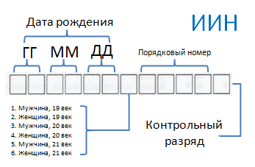
В соответствии с пунктом 2 статьи 13 Закона Республики Казахстан «О национальных реестрах идентификационных номеров» от 12.01.2007 г. № 223, переоформление документов, удостоверяющих личность (паспорт и удостоверение личности граждан Республики Казахстан), у которых на лицевой стороне удостоверения личности не указан индивидуальный идентификационный номер началось с 13 августа 2007 года.

Необходимо отметить, что у большинства граждан Республики Казахстан в удостоверениях личности уже имеется ИИН, так как данный номер впечатывается в удостоверение личности с августа 1997 года.
Согласно пункту 5 статьи 13 Закона переоформление имеющегося удостоверения личности и паспорта на документы с ИИН производится бесплатно, т.е. за счет бюджетных средств, при условии сдачи в регистрирующий орган ранее выданных документов.

Иностранные граждане и лица без гражданства, постоянно проживающие в Казахстане, у которых на лицевой стороне вида на жительство в Республике или на 32 странице паспорта, ниже даты рождения, не указан ИИН в виде комбинации из 12 цифр, должны обратиться в органы внутренних дел по месту пребывания для переоформления ранее выданных.

Значение 12 цифр ИИН
Состоит из четырех частей:
Первая – шестизначная: две последние цифры года рождения, месяц и дата рождения.
Вторая – однозначная: пол человека и век его рождения (Например, мужчина, появившийся на свет в прошлом веке, получит код 3. А представительница прекрасной половины человечества, родившаяся в нынешнем веке, кодируется номером 6).
Третья – четырехзначная: порядковый номер регистрации в системе.
Четвертая – однозначная: контрольная.

